상품제안서
오슬로 아이스캐슬 | 상품코드: F14487

 |  |  |  |  |  |  | 02-412-0044 | www.easy1.co.kr
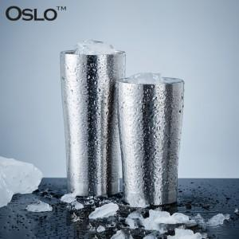

【상세/제작정보】

【인쇄/포장옵션】 | 레이저 / 포장지포장

【공급단가】 | 수량 | 50~ | 100~ | 500~ | 1,000~ | 2,000~
*VAT별도 | 350ml | 12,150원 | 11,700원 | 11,250원 | 10,800원 | 10,530원
 | 430ml | 12,820원 | 12,350원 | 11,870원 | 11,400원 | 11,110원
 | 460ml | 14,170원 | 13,650원 | 13,120원 | 12,600원 | 12,280원

【상품 URL】 | https://dev.easy1.co.kr:443/src/goods_detail.php?gdno=14487

